界面
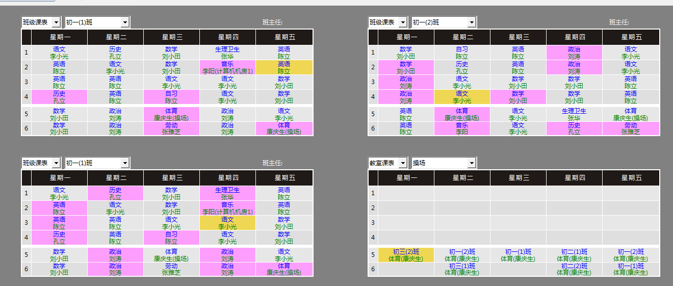

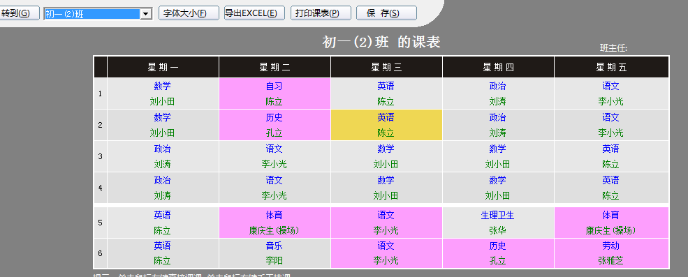

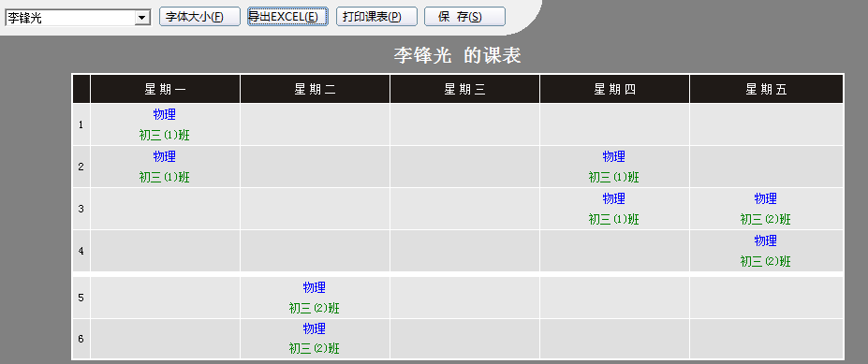

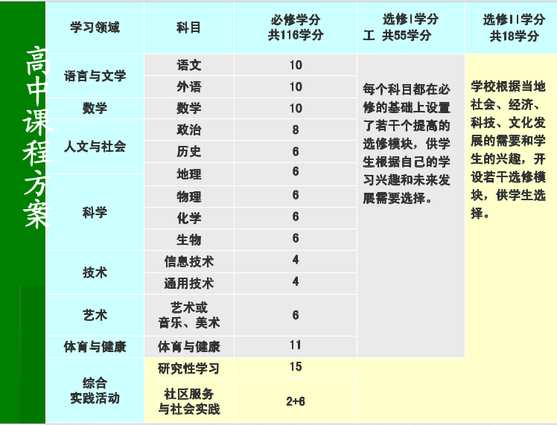

流程
先作<teacher, teachingDays>
因为统计时掺杂着起始周,连排,会导致大误差,
暂时先以map形式保存
在开始之前先对教学计划里的每个教师作压力统计[A]
 | 计算1: | 教师平均每周几天,每天几节课(以教学计划中的语文王教师为例,且其中连排算一次课)
 |  | 一周要上课次数 = 周课时/连课 -- 累加 = (6/2) +(3/1) = 6次
 |  | 平均每周要上的天数 = 一周要上课次数/5 = 6/5 = 1.2 (介于1到2之间取地板值1) (平均每天要上的次数)
 |  | 平均每天要上的节数 = (6+3)/5 = 1.6 (介于1到2之间取天花板值2)
 | 判断1: | 如果统计出某教师每周上课量过多,直接给教学计划反馈
 |  | 正常情况就生成2份Map<Teacher,Map<Course,Set<Class>>>,一份用于还原,一份用于使用
 |  | 为总对象进行预排课(不过这个预排课可以放在后期)[C,B]
先作<teacher, teachingSections>
因为统计时掺杂着起始周,连排,会导致大误差,
暂时先以map形式保存
 |  |  | 假设已有排好的英语1班,置入总对象中
 |  |  | 循环班级
 |  |  | 取所有教学计划
 |  |  |  | 随机取班级(如计算机1班)的所有教学计划
总对象 以Class班级为key
Map<Class, BigObject classArray[i][j]>
class BigObject{
ClassRoom room;
Course course;
Teacher teacher;
}
BigObject即为后面大对象
其它内部属性为小对象
小Object 教室
 |  |  |  |  | 教学计划中随机取课程(如英语)
 |  |  |  |  |  | 判断可否置入[i][j]
大Object>
 |  |  |  |  |  | 判断1: | 该班在[i][j]是否是固定无课时间[L]
小Object 课程
 |  |  |  |  |  |  | 从classArray[i][j]中提取大Object
 |  |  |  |  |  |  |  | 从大Object中提取各小Object
 |  |  |  |  |  |  |  |  | 判断剩余教室(因为教室没有疲劳值,所以可以第一优先)
 |  |  |  |  |  |  |  |  |  | 判断1: | 教室在[i][j]是否已分配
小Object 教师
 |  |  |  |  |  |  |  |  |  |  | 判断1: | 所上课程是否需要特殊教室(如多媒体,操场,音乐等)[J]
 |  |  |  |  |  |  |  |  |  |  | 判断2: | 该班人数是否<教室最大容客量[I]
 |  |  |  |  |  |  |  |  |  |  |  | 找到教室后判断 教师 在[i][j]是否已分配
 |  |  |  |  |  |  |  |  |  |  |  |  | 判断1: | 教师每周几天
 |  |  |  |  |  |  |  |  |  |  |  |  |  | 判断1: | 每周1天
 |  |  |  |  |  |  |  |  |  |  |  |  |  |  | 考虑把它分成隔一周一次@@
 |  |  |  |  |  |  |  |  |  |  |  |  |  | 判断2: | 每周2天
 |  |  |  |  |  |  |  |  |  |  |  |  |  |  | 考虑隔天上一次课
 |  |  |  |  |  |  |  |  |  |  |  |  |  | 判断3: | 每周3天
 |  |  |  |  |  |  |  |  |  |  |  |  |  |  | 考虑上周1,3,5的课(但不是一定要满足,然而绝对不能三天连上)
 |  |  |  |  |  |  |  |  |  |  |  |  |  | 判断4: | 不考虑
 |  |  |  |  |  |  |  |  |  |  |  |  |  | 判断5: | 不考虑
 |  |  |  |  |  |  |  |  |  |  |  |  | 判断2: | 教师每天几节
 |  |  |  |  |  |  |  |  |  |  |  |  |  | 判断3: | 教师平均每天要上2节课
 |  |  |  |  |  |  |  |  |  |  |  |  |  |  | 判断31: | 总对象中的大对象[1][j]到[i-1][j]节课期间,该教师授课<2节
 |  |  |  |  |  |  |  |  |  |  |  |  |  |  | 直接跳出当前循环
 |  |  |  |  |  |  |  |  |  |  |  |  |  | 判断4: | 教师平均每天要上3节课[N]
 |  |  |  |  |  |  |  |  |  |  |  |  |  |  | 判断41: | 总对象中的大对象[1][j]到[i-1][j]节课期间,该教师授课<3节
 |  |  |  |  |  |  |  |  |  |  |  |  |  |  | 判断42: | 总对象中的大对象[i-1][j]节课,该教师未授课(对现实情况来说,最好没有该判断)
 |  |  |  |  |  |  |  |  |  |  |  |  |  | 判断5: | 教师平均每天要上4节课[N]
 |  |  |  |  |  |  |  |  |  |  |  |  |  |  | 判断51: | 总对象中的大对象[1][j]到[i-1][j]节课期间,该教师授课<4节
 |  |  |  |  |  |  |  |  |  |  |  |  |  |  | 判断52: | 总对象中的大对象[i-1][j]节课,该教师未授课(对现实情况来说,最好没有该判断)
 |  |  |  |  |  |  |  |  |  |  |  |  |  |  | 判断53: | 鉴于每天上4节课的教师,必是连排,所以还要考虑不能处于4,5上下午临界节
 |  |  |  |  |  |  |  |  |  |  |  |  |  |  | 判断54: | 如果插入[i][j]后,这4节课处于1234节课,那么回退,取别的课程
 |  |  |  |  |  |  |  |  |  |  |  |  |  | 判断6: | 总对象中的大对象[i-1][j]是文/理科[O]
 |  |  |  |  |  |  |  |  |  |  |  |  |  |  | 则[i][j]最好排非文/非理科

 |  |  |  |  |  |  |  |  |  |  |  |  | 判断3: | 教师在[i][j]是否是固定无课时间[K]
 |  |  |  |  |  |  |  |  |  |  |  |  | 判断4: | 教师在[i][j]是否已分配
 |  |  |  |  |  |  |  |  |  |  |  |  |  | 未分配就进行以下判断
 |  |  |  |  |  |  |  |  |  |  |  |  |  |  | 判断2: | 在置入之前判断是否是主课
 |  |  |  |  |  |  |  |  |  |  |  |  |  |  |  |  | 是主课就判断当前小节是否是第一,二,三节(因为主课要放上午)[E]
 |  |  |  |  |  |  |  |  |  |  |  |  |  |  |  |  | 是副课就判断当前小节是否是第五,六节(因为副课要排下午)
 |  |  |  |  |  |  |  |  |  |  |  |  |  |  | 判断1: | 在置入之前判断是否是连排课[D]
 |  |  |  |  |  |  |  |  |  |  |  |  |  |  |  |  | 是连排课就判断当前小节是否是第一,二,三,五节
 |  |  |  |  |  |  |  |  |  |  |  |  |  |  |  |  |  | 如果是就置入[i][j]

 |  |  |  |  |  |  |  |  |  |  |  |  | 判断5: | 教师是否满足周期性[M]
 |  |  |  |  |  |  |  |  |  |  |  |  |  | 每次安排教师置入[i][j]后,都从Map<Teacher,Map<Course,Set<Class>>>中移除指定课
 |  |  |  |  |  |  |  |  |  |  |  |  |  | 当把Set<Class>移为size=0时,就重新放入原始的Set<Class>

 |  |  |  |  |  |  |  |  |  |  |  |  | 最终: | 置入[i][j]

流程 (2)
先作<teacher, teachingDays>
因为统计时掺杂着起始周,连排,会导致大误差,
暂时先以map形式保存
在开始之前先对教学计划里的每个教师作压力统计[A]
 | 计算1: | 教师平均每周几天,每天几节课(以教学计划中的语文王教师为例,且其中连排算一次课)
 |  | 一周要上课次数 = 周课时/连课 -- 累加 = (6/2) +(3/1) = 6次
 |  | 平均每周要上的天数 = 一周要上课次数/5 = 6/5 = 1.2 (介于1到2之间取地板值1) (平均每天要上的次数)
 |  | 平均每天要上的节数 = (6+3)/5 = 1.6 (介于1到2之间取天花板值2)
 | 判断1: | 如果统计出某教师每周上课量过多,直接给教学计划反馈
 |  | 正常情况就生成2份Map<Teacher,Map<Course,Set<Class>>>,一份用于还原,一份用于使用
 |  | 为总对象进行预排课(不过这个预排课可以放在后期)[C,B]
先作<teacher, teachingSections>
因为统计时掺杂着起始周,连排,会导致大误差,
暂时先以map形式保存
 |  |  | 假设已有排好的英语1班,置入总对象中
 |  |  | 循环班级
 |  |  | 取所有教学计划
 |  |  |  | 随机取班级(如计算机1班)的所有教学计划
总对象 以Class班级为key
Map<Class, BigObject classArray[i][j]>
class BigObject{
ClassRoom room;
Course course;
Teacher teacher;
}
BigObject即为后面大对象
其它内部属性为小对象
小Object 教室
 |  |  |  |  | 教学计划中随机取课程(如英语)
 |  |  |  |  |  | 判断可否置入[i][j]
大Object>
 |  |  |  |  |  | 判断1: | 该班在[i][j]是否是固定无课时间[L]
小Object 课程
 |  |  |  |  |  |  | 从classArray[i][j]中提取大Object
 |  |  |  |  |  |  |  | 从大Object中提取各小Object
 |  |  |  |  |  |  |  |  | 判断剩余教室(因为教室没有疲劳值,所以可以第一优先)
 |  |  |  |  |  |  |  |  |  | 判断1: | 教室在[i][j]是否已分配
小Object 教师
 |  |  |  |  |  |  |  |  |  |  | 判断1: | 所上课程是否需要特殊教室(如多媒体,操场,音乐等)[J]
 |  |  |  |  |  |  |  |  |  |  | 判断2: | 该班人数是否<教室最大容客量[I]
 |  |  |  |  |  |  |  |  |  |  |  | 找到教室后判断 教师 在[i][j]是否已分配
 |  |  |  |  |  |  |  |  |  |  |  |  | 判断3: | 教师在[i][j]是否是固定无课时间[K]
 |  |  |  |  |  |  |  |  |  |  |  |  | 判断4: | 教师在[i][j]是否已分配

 |  |  |  |  |  |  |  |  |  |  |  |  | 最终: | 置入[i][j]

